t-3, PFS
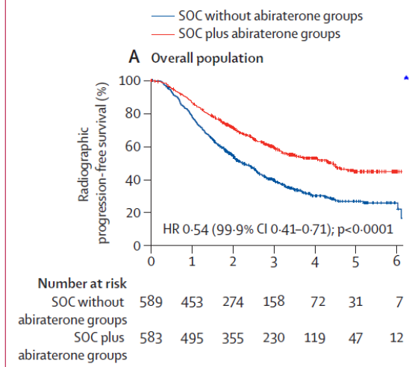
Calculadora del "Tiempo de Supervivencia Libre de Progresión" (tSLP) y de la "Prolongación del Tiempo de Supervivencia Libre de Progresión (PtSP)"

20220430-ECA Peace1, CáPrSC-m TDA [DCTX vs no] x [Abi vs no]. Fizazi
Fizazi K, Foulon S, Carles J, Roubaud G, on behalf of the PEACE-1 investigators. Abiraterone plus prednisone added to androgen deprivation therapy and docetaxel in de novo metastatic castration-sensitive prostate cancer (PEACE-1): a multicentre, open-label, randomised, phase 3 study with a 2 × 2 factorial design. Lancet. 2022 Apr 30;399(10336):1695-1707.
Suupervivencia libre de progresión | Área Bajo la Curva (ABC) por píxeles |  |  |  | Supervivencia LP | meses |  |  |  | ABC en tiempo [desde píxeles] 12 meses | ABC en tiempo [desde píxeles] 24 meses | ABC en tiempo [desde píxeles] 36 meses | ABC en tiempo [desde píxeles] 48 meses | ABC en tiempo [desde píxeles] 60 meses | ABC en tiempo [desde píxeles] 72 meses | ABC píxeles 12 meses | ABC píxeles 24 meses | ABC píxeles 36 meses | ABC píxeles 48 meses | ABC píxeles 60 meses | ABC píxeles 72 meses
 | 36.00 |  |  |  | 100.0% | 36 |  |  |  | 12.00 | 24.00 | 36.00 | 48.00 | 60.00 | 72.00 | 1287 | 2539 | 3888 | 5113 | 6408 | 7704
Grupo A1 vs B1 | 28.48 |  |  |  |  | El área de referencia representa | 36 | meses |  | 11.85 | 21.41 | 28.48 | 35.48 | 40.81 | 46.79 | 1271 | 2265 | 3076 | 3779 | 4359 | 5006
 | 24.31 |  |  |  |  |  |  |  |  | 11.14 | 19.42 | 24.31 | 28.83 | 31.65 | 34.40 | 1195 | 2054 | 2626 | 3071 | 3380 | 3681
 |  |  | Área Bajo la Curva (ABC) por píxeles | Tiempo medko de Supervivencia Libre de Progresión (tSLP) |  |  | Tiempo medio que permenecen sin supervivencia LP |  |  | p ??? | p ??? | posible p < 0,05 | p ??? | p ??? | p ??? | p ??? | p ??? | posible p < 0,05 | p ??? | p ??? | p ???
 |  | Área de referencia | 36.00 | 36.0 | meses |  | 0.00 | meses |  |  |  | Dice que mediana de seguimiento 3,5 años, y que HR 0,54 (IC 99,9%; 0,41-0,71)
Grupo A1 vs B1 |  | Grupo A1 [TDA + - DCTX + Abir]; n= 583 | 28.48 | 28.5 | meses |  | 7.52 | meses
 |  | Grupo B1 [TDA + - DCTX]; n= 589 | 24.31 | 24.3 | meses |  | 11.69 | meses

 |  |  |  | Diferencia | 4.2 | meses | en | 36 | meses
 |  |  |  |  | 127 | días | en | 36 | meses

Tabla t-3 [PFS, Grupo A1 vs Grupo B1]: Cálculo del "Tiempo medio de Supervivencia Libre de Progresión (tSLP) por las áreas bajo las curvas. |  |  |  |  |  | MEDIANAS DE SUPERVIVENCIA LIBRE DE PROGRESIÓN
 | Grupo A1 [TDA + - DCTX + Abir]; n= 583 | Grupo B1 [TDA + - DCTX]; n= 589 |  |  |  | Grupo A1 [TDA + - DCTX + Abir]; n= 583 | Grupo B1 [TDA + - DCTX]; n= 589
En un área de: | Media tSLP, | Media tSLP, | Dif Medias = PtSLP, | Dif Medias = PtSLP, |  | Mediana de SLP | Mediana de SLP | Prolongación de la Mediana SLP
36 meses | meses | meses | meses | días |  | meses | meses | meses

Suupervivencia libre de progresión | 28.5 | 24.3 | 4.2 | 127 |  | 54.0 | 26.4 | 27.6

Abreviaturas: PFS (Progression-Free Survival): supervivencia libre de progresión; tSLP: tiempo de supervivencia libre de progresión; PtSLP: prolongación del tiempo de supervivencia libre de progresión; Abir: abiraterona; DCTX: docetaxel; RT: ratioterapia; TDA: terapia de "deprivación" androgénica.
 |  |  |  |  | Los 3 tiempos biográficos | meses |  | días
 |  |  |  |  | Resto de t sin éxito | 7.5 | 20.9% | 229
 |  |  |  |  | PtSLP por la intervención | 4.2 | 11.6% | 127
 |  |  |  |  | tSLP sin la intervención | 24.3 | 67.5% | 740
Figura 2.A del artículo original, pág 1702. |  |  |  |  |  | 36.00 |  | 1096
Gráfico "Los 3 tiempos biográficos": Prolongación del tiempo medio de Supervivencia Libre de Progresión (PtSLP)

